Bénin
 | Bénin - COURBE DES TAUX 01/07/2022

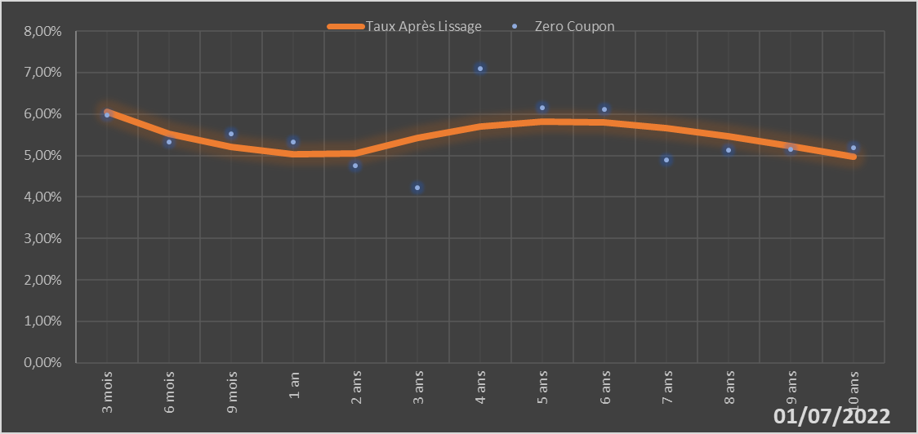
 |  | Maturité | Zero Coupon | Taux Après Lissage
 |  | 3 mois | 5.9724% | 6.0543%
 |  | 6 mois | 5.3251% | 5.5288%
 |  | 9 mois | 5.5162% | 5.2025%
 |  | 1 an | 5.3212% | 5.0207%
 |  | 2 ans | 4.7536% | 5.0444%
 |  | 3 ans | 4.2243% | 5.4172%
 |  | 4 ans | 7.0893% | 5.7036%
 |  | 5 ans | 6.1562% | 5.8210%
 |  | 6 ans | 6.1142% | 5.7910%
 |  | 7 ans | 4.8962% | 5.6564%
 |  | 8 ans | 5.1254% | 5.4557%
 |  | 9 ans | 5.1572% | 5.2184%
 |  | 10 ans | 5.1876% | 4.9649%

2022-07-01
oui

Bénin

